Задание 2
Задание 2: 1. Составить собственный чит-лист для тестирования полей и форм на основе чит-листов для тестирования длины, текстовых и числовых полей. 2. Создать в собственном Confluence страницу для чит-листов. 3. Сделать скриншот страницы с получившимся чит-листом и приложить его в качестве ответа на задание. Примечание: сохраните этот чит-лист на будущее. На проекте или во время работы на краудтестинговых площадках он вам может пригодиться.

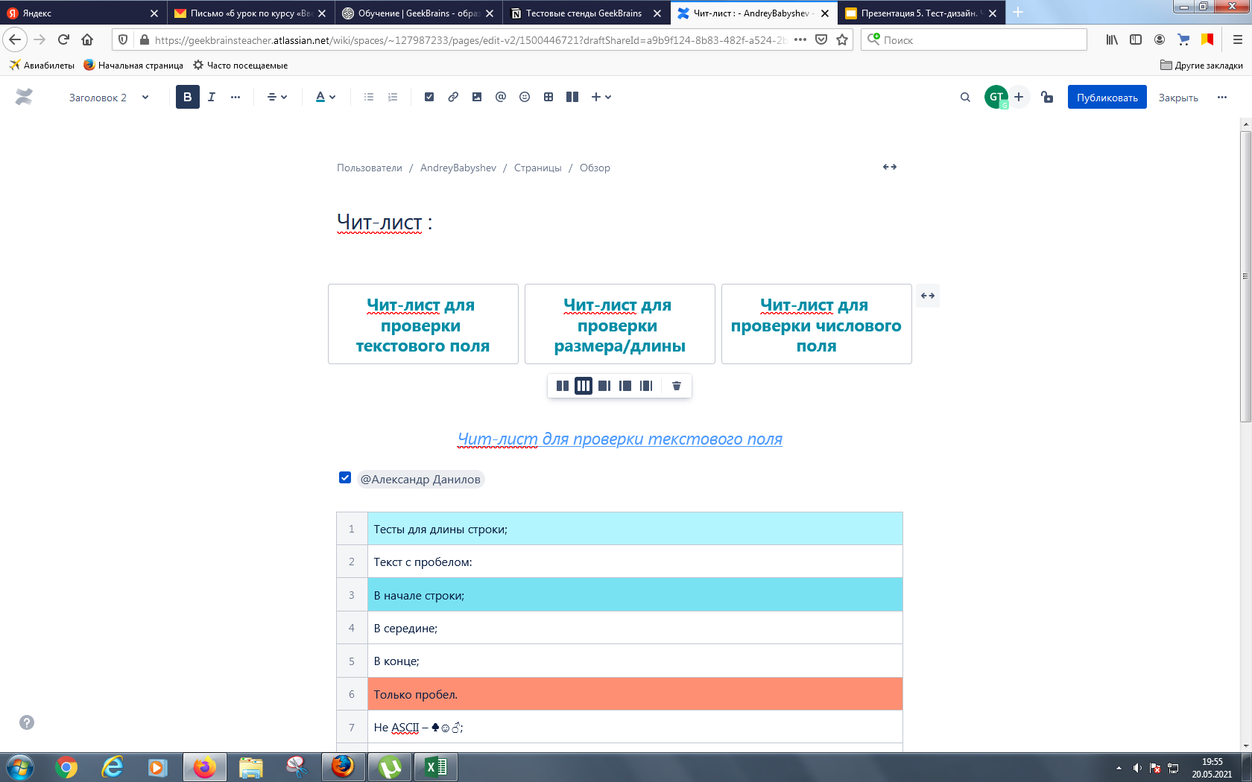 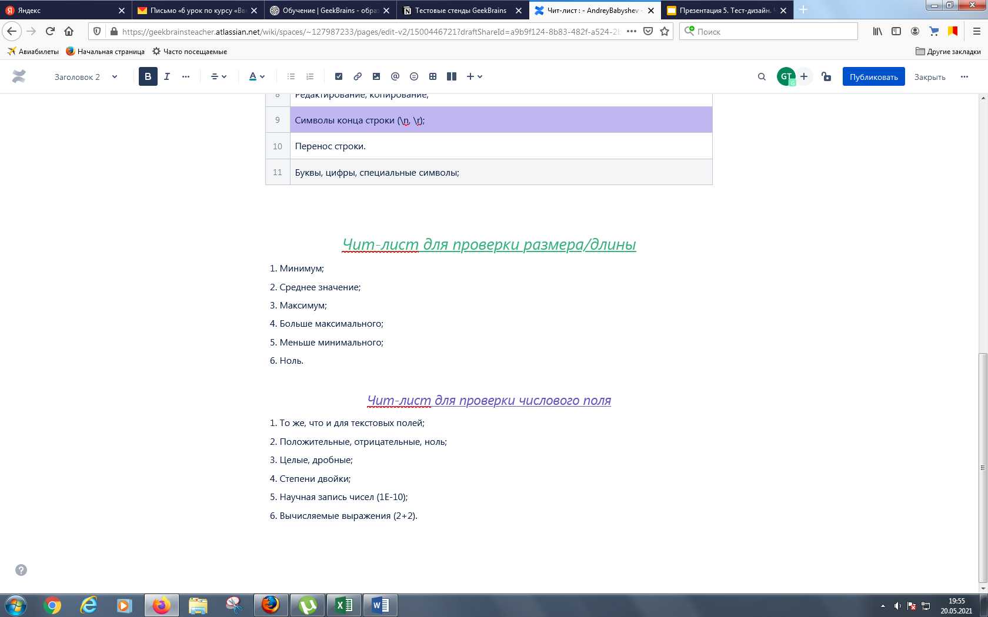 Место для скриншота

Задание 3
Задание 3 * (необязательное): 1. Перейти по ссылке http://testingchallenges.thetestingmap.org/. 2. Выбрать задание Testing Challenge #1 — web testing 3. Прочитать задание в разделе Specification. Примечание: здесь намеренно не перевожу задание с английского на русский. 4. Постарайтесь достигнуть максимального значения правильных проверок, которые были заложены создателем данного ресурса. Их 18. 5. Используйте полезные ссылки: - https://is.gd/XpQxW5, - https://is.gd/F27BWq. 6. Сделайте скриншот вашего результат и приложите на эту страницу.
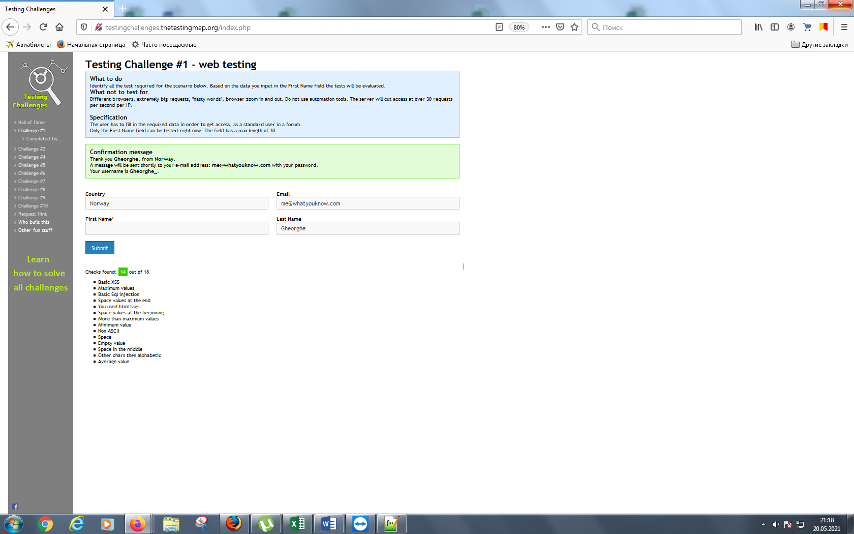 Место для скриншота

